Лист1
 |  | Початковий текст | Шкцувуп зцпхэыщшшщф буяыщмщф ъщоъуьу ю ощхючпшэк ьмщоуэ шк шпэ ьчёьц пнщ ъщоопцху. Ю зцпхэыщшшщф ъщоъуьу мьпнок чщсшщ юьэкшщмуэж кмэщыьэмщ. Ьщтокмкй зцпхэыщшшюи ъщоъуьж, кмэщы ъщцювкпэ ушящычкбуи щ ткхыёэщч хцивп. Шкцувуп ю кмэщык экхщнщ хцивк пьэж ощхкткэпцжьэмщ эщнщ, вэщ щш мцкопцпб зэщф зцпхэыщшшщф ъщоъуьу.
Загальна кількість | 305
Символ | Кількість входжень | Частота |  | Таблиця підстановок
б | 3 | 0.009836065574 |  | б | ц
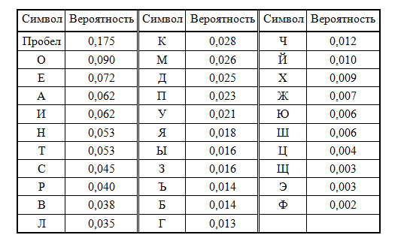
в | 6 | 0.01967213115 |  | в | ч
ж | 4 | 0.0131147541 |  | ж | ь
з | 5 | 0.01639344262 |  | з | э
и | 4 | 0.0131147541 |  | и | ю
й | 1 | 0.003278688525 |  | й | я
к | 20 | 0.06557377049 |  | к | а
м | 11 | 0.03606557377 |  | м | в
н | 4 | 0.0131147541 |  | н | г
о | 12 | 0.0393442623 |  | о | д
п | 17 | 0.05573770492 |  | п | е
с | 1 | 0.003278688525 |  | с | ж
т | 3 | 0.009836065574 |  | т | з
у | 17 | 0.05573770492 |  | у | и
ф | 5 | 0.01639344262 |  | ф | й
х | 11 | 0.03606557377 |  | х | к
ц | 14 | 0.04590163934 |  | ц | л
ч | 5 | 0.01639344262 |  | ч | м
ш | 17 | 0.05573770492 |  | ш | н
щ | 38 | 0.1245901639 |  | щ | о
ъ | 10 | 0.03278688525 |  | ъ | п
ы | 10 | 0.03278688525 |  | ы | р
ь | 13 | 0.04262295082 |  | ь | с
э | 22 | 0.07213114754 |  | э | т
ю | 7 | 0.02295081967 |  | ю | у
я | 2 | 0.006557377049 |  | я | ф
ё | 2 | 0.006557377049 |  | ё | ы

 |  | Вихідний текст | Наличие электронной цифровой подписи у документа сводит на нет смысл его подделки. У электронной подписи всегда можно установить авторство. Создавая электронную подпись, автор получает информацию о закрытом ключе. Наличие у автора такого ключа есть доказательство того, что он владелец этой электронной подписи.

